Worksheet
Изображение* | ID | Код | Артикул* | Название товара* | Цена, руб.* | Основной | Удаленный | В пути | 0 | Ваш заказ
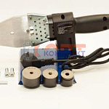 | 822493 | INS-220002 |  | Комплект свар. оборудования FRAP (800вт) 20-32 желез кейс | 2 184.91 руб. | 6 | 0 | 0 | шт |  | 0

